Sheet1
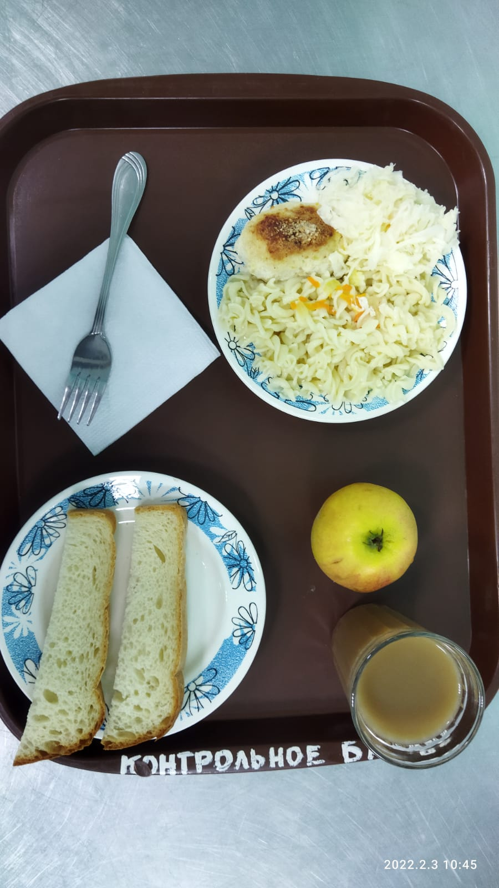
Школа | МБОУ Большекирсановская сош имени Героя Советского Союза Хайло В.А. |  |  | Отд./корп |  |  |  | День | 2022-02-03

Прием пищи | Раздел | № рец. | Блюдо | Выход, г | Цена | Калорийность | Белки | Жиры | Углеводы
Завтрак | гор.блюдо | 295 | Котлета рубленная из бройлер цыплят | 90.00 | 27.53 | 214.00 | 9.04 | 10.20 | 10.68
 | гор.напиток | 380 | Кофейный напиток со сгущенным молком | 180.00 | 5.99 | 102.10 | 2.65 | 1.78 | 18.83
 | хлеб | Н | Хлеб пшеничный | 30.00 | 1.50 | 69.00 | 2.28 | 0.24 | 14.10
 |  | 71/70 | Капуста квашенная | 60.00 | 7.80 | 13.20 | 0.66 | 0.12 | 2.28
 |  | 203 | Макаронные изделия отварные с маслом | 150.00 | 6.29 | 195.71 | 5.46 | 5.79 | 30.46
 |  | 338 | Яблоко | 140.00 | 11.90 | 54.23 | 0.40 | 0.40 | 11.31
Завтрак 2 | фрукты

Обед | закуска
 | 1 блюдо |  | .
 | 2 блюдо
 | гарнир
 | сладкое
 | хлеб бел.
 | хлеб черн.

 |  |  |  | 650.00 | 61.01 | 648.24 | 20.49 | 18.53 | 87.66

